学習内容
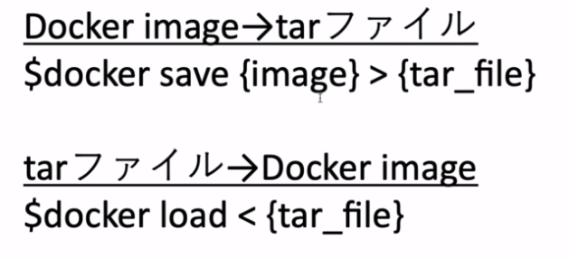
1 | AWSのインスタンスにDockerをセットアップする

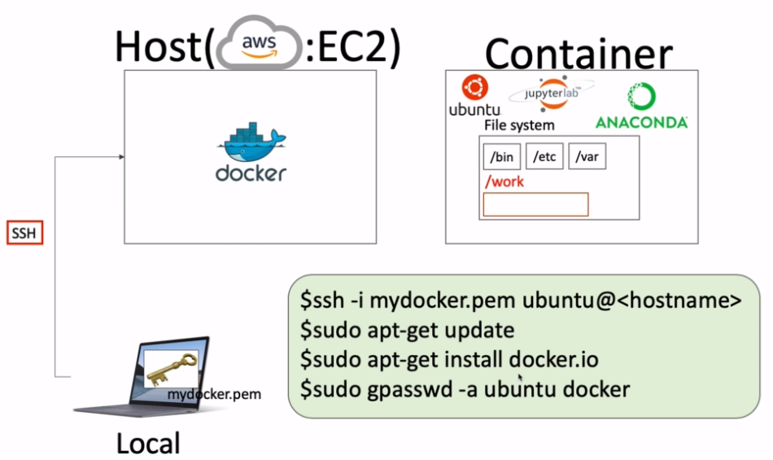

 | pemファイルを使ってEC2にアクセス。

 | ubuntuのユーザではapt-getのアクセス権がないためsudoで管理者として実行する。

 | Dockerをインストールします。

 | Dockerのバージョンを確認します。

 | この状態でImageを確認するとアクセス拒否されるのでsudoで実行すると見ることができた。
 | しかし、毎回sudoを使って実行するるのは手間だしルート権限で実行するのもなんだか怖い。

 | そこで、それを回避するためにDockerというユーザーグループを作ってそこにUbuntuを入れます。
 | そうするとDockerグループに所属しているユーザはdockerを使うことができるようになります。

 | 上記コマンドでDockerグループにUbuntuが入りました。

 | 一度ログインしなおして

 | sudoを付けなくてもdocker images を使うことができました。

2 | Docker imageをAWSのインスタンスにアップロードする

 | 自分のパソコンにあるDockerfileをEC2上に格納するにはどのような方法があるか。

 | １，Dockerレジストリを使う。
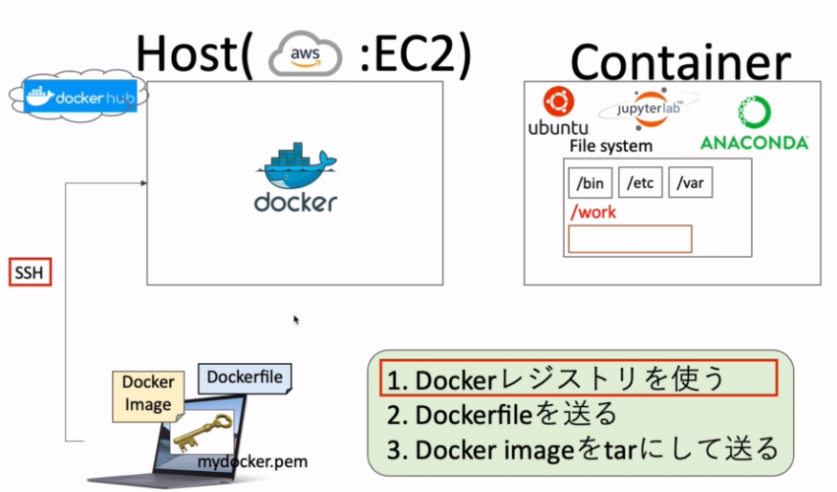

 | 自分のパソコンにあるDockerfileをDockerhubにpushしてそのファイルをEC2にPullする方法

 | 2,Dockerfileを送る
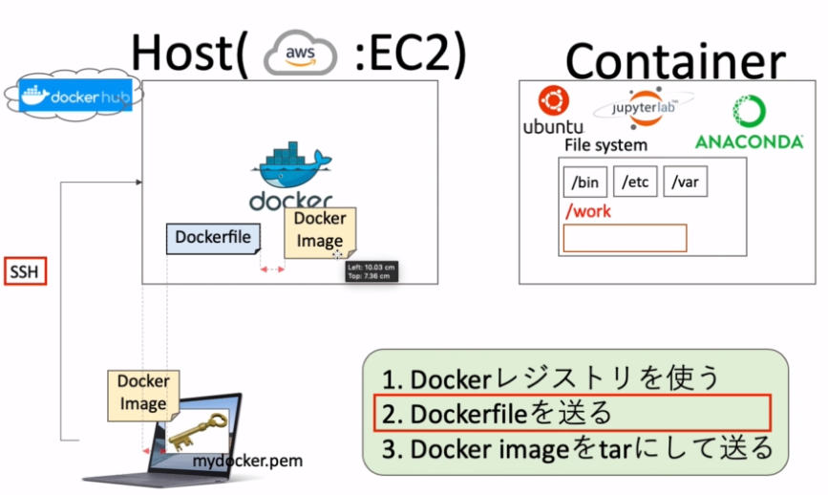

 | Dockerfileを直接EC2にアップロードしてそこでビルドしてDocker imageを作成する。
 | ※その場合buildcontextの位置と内容物に注意する。

 | ３，Docker imageをtarにして送る
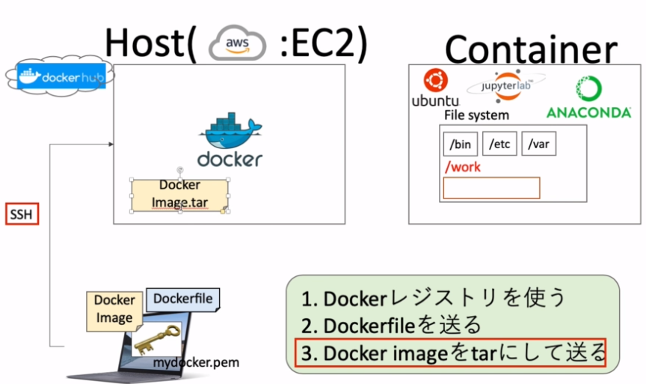

 | Docker imageは大きくなりがちなのでそれをそのまま送ると膨大な時間がかかる。
 | そのため、一度tar形式に圧縮してEC2に送る。
 | この場合、Dockerhubなどの別のレジストリを介さずに直接送ることできる。
 | この方法の利点としては、実行させたい環境（今回はＥC2）が個人情報等を持っていて
 | インターネットにつながっていない等の場合Dockerfileからビルドすると様々なパッケージをインターネットから
 | ダウンロードする必要が出てくるため使うことができない。
 | なので、すでに出来上がっているDocker imageを直接アップロードする必要が出てくるのである。

 | 今回の学習では２，３の方法を使ってEC2にImageを作る方法を学習する。

 | 前回までで作っていたjupyter lab等を含むDocker imageはかなり大きな容量になっており、送るにも
 | tarにするにも時間がかかってしまうため、新規で小さめのDockerfile、Docker imageを使用する。

 | 新しくフォルダを作り、その中にDockerfileを作成する。

 | 内容は上記のようにalpine上にtestフォルダを作る。

 | それをビルドして

 | saveコマンドでmyimage.tarを作成する。

 | myimage.tarができたことが確認できました。

 | 次回からはこれを使ってEC2にアップロードします。

3 | SFTPを使ってファイルの転送をする

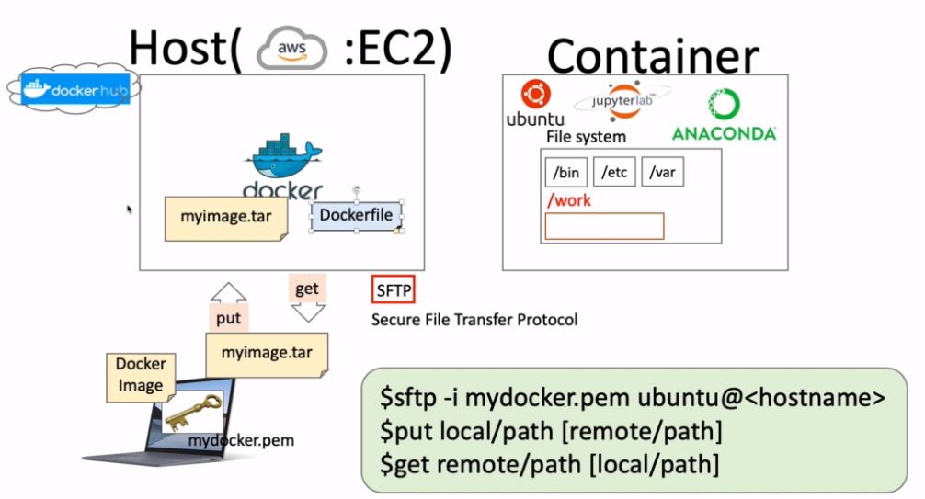

 | まず、ｓｆｔｐでAWSにアクセスする。

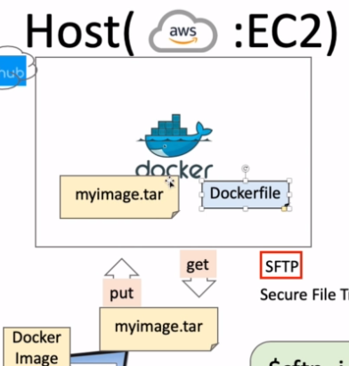

 | putを使ってmyimage.tarをEC2にアップロードします。

 | ｐｗｄコマンドで現在のディレクトリ位置を確認する。

 | putの書き方としては上記2つになるが、指定しなくても/home/ubuntuに作成されるので
 | 今回は書かずに実行する。

 | 別タブにて

 | AWSにアクセスする。

 | myimage.tarがあることが確認できました。

 | では、逆にgetを使ってじぶんのPC側に何かフォルダを持ってきます。

 | somethingというファイルを作ります。

 | ｓｆｔｐでもう一度アクセスして、somethingというファイルをgetでＤｅｓｋｔｏｐにもってきます。
 | 今回はＤｅｓｋｔｏｐでｓｆｔｐを実行しているのでgetコマンドを使用する際のlocalpathは省略してもＤｅｓｋｔｏｐ
 | となります。
 | 確認すると

 | somethingというファイルがあることが確認できました。

4 | tarからDocker imageに戻す

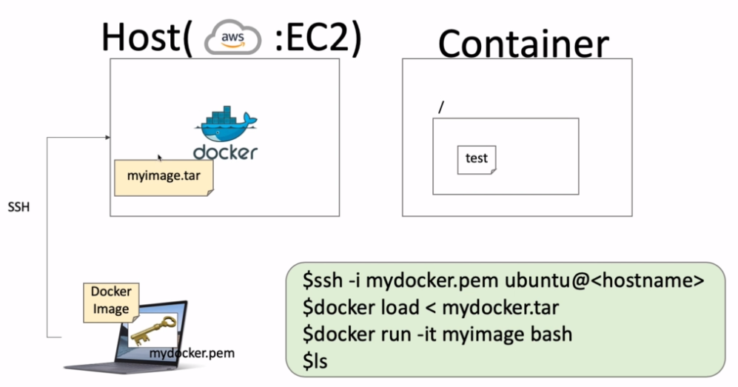

 | EC2にアクセスして

 | フォルダの確認

 | myimage.tarをloadコマンドで元に戻します。

 | 中身を確認すると

 | 確認することができます。

 | 今回はalpineなので、bashがないのでｓｈで起動します。

 | testのフォルダをかくにんすることができました 。

 | 圧縮方法と解凍方法まとめ

